INDIVIDUALES AM
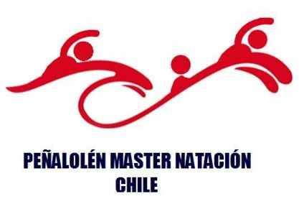
 |  |  |  | XI COPA PEÑALOLÉN MÁSTER NATACIÓN (Jornada AM de 40 a 99 Años)

 |  |  |  | CLUB |  |  |  | DELEGADO
 |  |  |  |  |  |  |  | ENTRENADOR

Todos los datos son obligatorios |  |  |  |  |  |  | SABADO 04 Mayo 2024 Soltura 06:30 Hrs.
 |  |  |  |  |  |  | 100 Pecho | 50 Espalda | 200 Combinado | 50 Libre | 100 Mariposa
 |  |  |  |  | 2024-12-31
Nº | NOMBRE | APELLIDO PATERNO | APELLIDO MATERNO | RUT | FECHA NACIMIENTO | EDAD
DAMAS INDIVIDUALES |  |  |  |  |  |  | Prueba Nº01 | Prueba Nº02 | Prueba Nº03 | Prueba Nº04 | Prueba Nº05
1 |  |  |  |  |  | 124
2 |  |  |  |  |  | 124
3 |  |  |  |  |  | 124
4 |  |  |  |  |  | 124
5 |  |  |  |  |  | 124
6 |  |  |  |  |  | 124
7 |  |  |  |  |  | 124
8 |  |  |  |  |  | 124
9 |  |  |  |  |  | 124
10 |  |  |  |  |  | 124
11 |  |  |  |  |  | 124
12 |  |  |  |  |  | 124
13 |  |  |  |  |  | 124
14 |  |  |  |  |  | 124
15 |  |  |  |  |  | 124
16 |  |  |  |  |  | 124
17 |  |  |  |  |  | 124
18 |  |  |  |  |  | 124
19 |  |  |  |  |  | 124
20 |  |  |  |  |  | 124

Todos los datos son obligatorios |  |  |  |  |  |  | SABADO 13/Mayo Soltura 07:00 Hrs.
 |  |  |  |  |  |  | 50 ESPALDA | 100 PECHO | 200 MARIPOSA | 100 MEDLEY | 50 LIBRE

Nº | NOMBRE | APELLIDO PATERNO | APELLIDO MATERNO | RUT | FECHA NACIMIENTO | EDAD
VARONES INDIVIDUALES |  |  |  |  |  |  | Prueba Nº02 | Prueba Nº03 | Prueba Nº04 | Prueba Nº05 | Prueba Nº06
1 |  |  |  |  |  | 124
2 |  |  |  |  |  | 124
3 |  |  |  |  |  | 124
4 |  |  |  |  |  | 124
5 |  |  |  |  |  | 124
6 |  |  |  |  |  | 124
7 |  |  |  |  |  | 124
8 |  |  |  |  |  | 124
9 |  |  |  |  |  | 124
10 |  |  |  |  |  | 124
11 |  |  |  |  |  | 124
12 |  |  |  |  |  | 124
13 |  |  |  |  |  | 124
14 |  |  |  |  |  | 124
15 |  |  |  |  |  | 124
16 |  |  |  |  |  | 124
17 |  |  |  |  |  | 124
18 |  |  |  |  |  | 124
19 |  |  |  |  |  | 124
20 |  |  |  |  |  | 124

